关系图
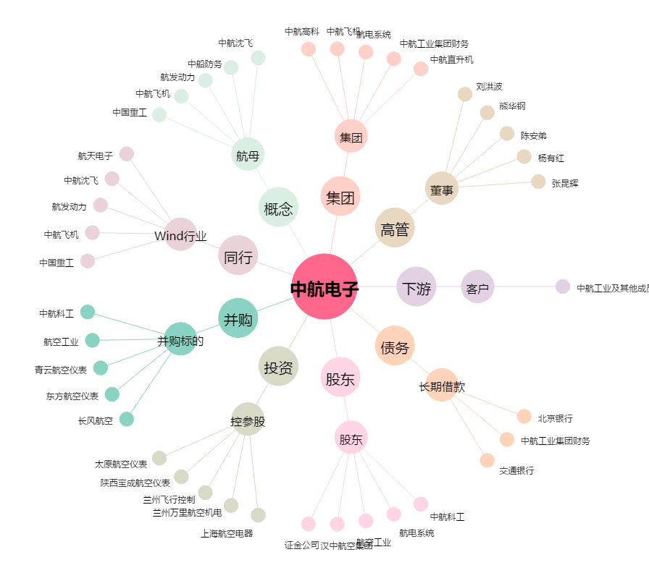
中航电子[600372.SH] - 关系概览图

